상품제안서
빛나 꽃나비 시리즈 자개 원터치 손거울 | 상품코드: F32506

 |  |  | 02-412-0044 | www.easy1.co.kr
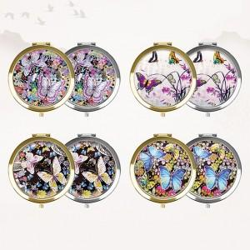

【상세/제작정보】

【인쇄/포장옵션】 | 레이저 / 포장지포장

【공급단가】 | 수량 | 50~
*VAT별도 | 단가
 | 실버,골드

【상품 URL】 | https://dev.easy1.co.kr:443/src/goods_detail.php?gdno=32506

